แม่กวง กม.5+700
 | โครงการสอบเทียบอาคารชลประทาน
 | สำนักบริหารจัดการน้ำและอุทกวิทยา กรมชลประทาน
 | (งบประมาณเงินทุนหมุนเวียนเพื่อการชลประทาน ปี 2557)

1 | ข้อมูลทางกายภาพ
 | 1.1 ข้อมูลระบบส่งน้ำที่ตั้งของอาคาร
 | - ข้อมูลทั่วไปของอาคาร |  | อาคารอัดน้ำตัวที่ 1 |  |  | อาคาร
 | - โครงการ |  | โครงการส่งน้ำและบำรุงรักษา แม่กวง
 | - ตำแหน่งที่ตั้ง กม. |  | 5+700 |  |  | คลองสายใหญ่
 | อำเภอ |  | ดอยสะเก็ด |  |  | จังหวัด | เชียงใหม่
 | - พิกัด |  | N 18º53.316' |  | E 099º09.194'
 | - ลักษณะคลอง |  | ÿ คลองดิน |  | ÿ คลอดดาดคอนกรีต

 | 1.2 ข้อมูลอาคาร
 | - ชื่ออาคาร
 | - ประเภทบาน ÿ ประตูระบายน้ำบานตรง (Sluice gate) |  |  |  |  | 2 | บาน
 |  |  | ขนาดบาน | กว้าง |  | 2.00 | เมตร
 |  |  |  | สูง |  | - | เมตร
 | - ระดับพื้น Inlet |  |  |  |  | - | เมตร (ร.ท.ก.)
 | - ระดับพื้น Outlet |  |  |  |  | - | เมตร (ร.ท.ก.)
 | - ระดับพื้นธรณีอาคาร |  |  |  |  | 0.00 | เมตร (ร.ส.ม.)
 | - ปริมาณน้ำไหลผ่านสูงสุด |  |  |  |  | - | ลูกบาศก์เมตร/วินาที
 | - รัศมีความโค้งของบาน (สำหรับบานโค้ง) |  |  |  |  | - | เมตร

 | 1.3 รูปภาพอาคารชลประทาน
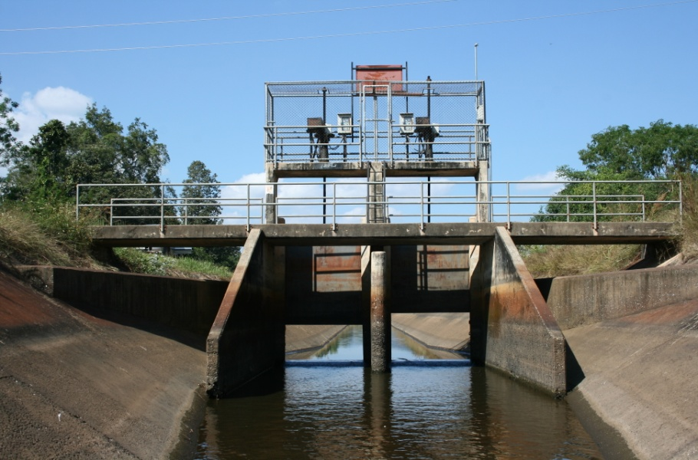

2 | ข้อมูลการสอบเทียบอาคารชลประทาน
 | ÿ ประตูระบายน้ำบานตรง (Sluice gate)
 | ÿ การไหลแบบอิสระ (Free flow)
 | สูตรการคำนวนสอบเทียบอาคาร

 | เมื่อ | Q = ปริมาณน้ำผ่านอาคาร (ลบ.ม./วินาที)
 |  | C = สัมประสิทธิ์ปริมาณน้ำเมื่อการไหลเป็นแบบอิสระ
 |  | L = ความกว้างของช่องประตูระบาย (เมตร)
 |  | Go = การเปิดบาน (เมตร)
 |  | H = ระดับน้ำด้านหน้าประตู - ระดับน้ำด้านท้ายประตู (เมตร)
 |  | g = ความเร่งเนื่องจากแรงโน้มถ่วง (เมตร/วินาที)

ที่ | ระดับน้ำ | ระดับ | H |  | ระยะเปิดบาน | Q | H/Go | Cd
 | ด้านเหนือน้ำ | ธรณี |  |  | (Go)
 | ม.(รทก./รสม.) | ม.(รทก./รสม.) |  |  | ม. | ลบ.ม./วินาที
1 | 2.01 | 0.00 | 2.01 | 6.2720 | 0.20 | 2.020 | 10.025 | 0.403
2 | 1.84 | 0.00 | 1.84 | 6.0002 | 0.40 | 3.879 | 4.587 | 0.404
3 | 1.71 | 0.00 | 1.71 | 5.7838 | 0.60 | 4.841 | 2.842 | 0.349
4 | 1.61 | 0.00 | 1.61 | 5.6116 | 0.80 | 5.301 | 2.006 | 0.295
5 | 1.51 | 0.00 | 1.51 | 5.4340 | 1.00 | 5.886 | 1.505 | 0.271

สอบเทียบอาคาร อาคารอัดน้ำตัวที่ 1 กม.5+700 โครงการ ส่งน้ำและบำรุงรักษา แม่กวง
10.025 | 0.403
4.587 | 0.404
2.842 | 0.349
2.006 | 0.295
1.505 | 0.271

3 | ข้อมูลการเปิดบานในระดับต่างๆ

ที่ | ระดับน้ำ | ระดับธรณี | H | ระยะเปิดบาน | H/Go | Cd | ปริมาณน้ำไหลผ่าน
 | ด้านเหนือน้ำ |  |  | (Go)
 | ม.(รทก./รสม.) | ม.(รทก./รสม.) |  | ม. |  |  | ลบ.ม./วินาที
1 | 2.01 | 0.00 | 2.01 | 0.20 | 10.025 | 0.425 | 2.1312
2 | 1.84 | 0.00 | 1.84 | 0.40 | 4.587 | 0.350 | 3.3573
3 | 1.71 | 0.00 | 1.71 | 0.60 | 2.842 | 0.326 | 4.5199
4 | 1.61 | 0.00 | 1.61 | 0.80 | 2.006 | 0.314 | 5.6401
5 | 1.51 | 0.00 | 1.51 | 1.00 | 1.505 | 0.307 | 6.6766

หมายเหตุ สามารถนำไปใช้คำนวณในการยกบานระบายที่ระดับต่างๆ โดยป้อนข้อมูลระดับด้านเหนือน้ำและระดับที่ต้องการยกบาน
 | จะสามารถทราบปริมาณน้ำไหลผ่านอาคารได้ (กรอกข้อมูลในช่องว่างเท่านั้น ยกเว้นช่องสีทึบ)

